상품제안서
송월타올 수건40수 170g 13칼라 호텔수건 | 상품코드: F07373

 |  |  |  |  |  |  | 02-412-0044 | www.easy1.co.kr
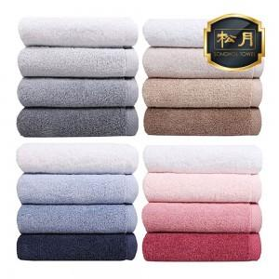

【상세/제작정보】 | ★ 자수인쇄는 주문전에 꼭 문의주세요!!

【인쇄/포장옵션】 | 실크 / 포장지포장

【공급단가】 | 수량 | 100~ | 300~ | 500~ | 1,000~ | 3,000~
*VAT별도 | 단가 | 5,460원 | 5,260원 | 5,070원 | 4,870원 | 4,680원

【상품 URL】 | https://dev.easy1.co.kr:443/src/goods_detail.php?gdno=7373

